Descargas de la APP
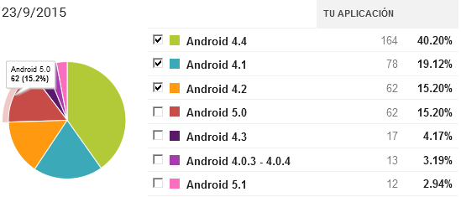

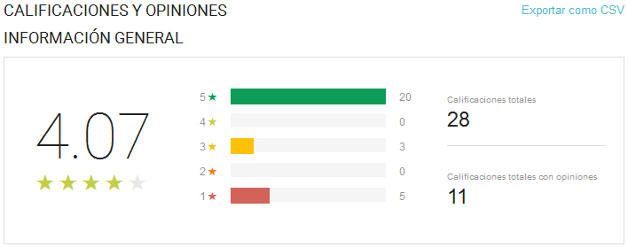

Usuarios
 | Total
Hombre | 11
Mujer | 6
Hombre | 33
Mujer | 12
Hombre | 16
Mujer | 1
Hombre | 8
Mujer | 1
Hombre | 21
Mujer | 9
Etiquetas de fila | Suma de Usuarios
< 18
Hombre | 11
Mujer | 6
18-25
Hombre | 33
Mujer | 12
31-40
Hombre | 16
Mujer | 1
26-30
Hombre | 8
Mujer | 1
> 40
Hombre | 21
Mujer | 9
Total general | 118

Total de conexiones
Etiquetas de fila | Cuenta de Usuario
04 | 42
05 | 19
06 | 60
07 | 45
08 | 62
09 | 61
10 | 86
11 | 101
12 | 107
13 | 69
14 | 33
15 | 17
16 | 18
17 | 19
18 | 12
19 | 28
20 | 14
21 | 21
22 | 3
23 | 10
Total general | 827

Paginas mas visitadas
Interes | Visitas
i.instagram.com | 1919
pmir.3g.qq.com | 1894
www.baidu.com | 1613
infoc2.duba.net | 1508
profile.adkmob.com | 1121
locker.data.ksmobile.net | 777
ssdk.adkmob.com | 733
urlauth.ksmobile.net | 622
helpwhitetile1.ksmobile.com | 413
www.google.com | 386

